Planilha1
PORTUGUESE | ENGLISH | PHOTO | CODE | PRICE
Babcock BABY Pinça para Tecido, serrilhada, 16cm | Babcock Baby Forceps, serrated, 16cm
Finochietto Baby Afastador de Costelas, 18x20x105mm | Finochietto-Baby Rib Spreader, 18x20x105mm
Pinça Greys, 23 cm | Greys Forceps, 23cm
Afastador Richardson 25cm – 50x22mm | Richardson Spreader 25cm - 50x22cm
Afastador Doyen, 100x210mm e 25cm | Doyen Retractor 25cm - 100x210mm
Pinça dissecção anatômica, c/ serrilha 35cm | Anatomical dissection forceps, serrated, 35cm
Tesoura mezembaum, romba-romba, curva, 35cm com videa | Metzenbaum Scissors, Blunt/Blunt, curved 35cm with TC
Osteotomos lambotte delicado, 6mm, 15cm | Lambotte Osteotome delicated, 15cm and 6mm
Osteotomos lambotte delicado, 8mm, 15cm | Lambotte Osteotome delicated, 15cm and 8mm
Osteotomos lambotte delicado, 12mm, 15 cm. | Lambotte Osteotome delicated, 15cm and 12mm
Raspador Cobb, de 6mm, com 24 cm | Cobb Rasp 24cm, 6mm
Cureta tipo Simon, reta, com ponta rígida concha, com 8,5mm de diâmetro e 20CM | Simon Curette 20cm, straight, rigid point with 8,5mm
Pinça Moynihan, curva, 21cm | Moynihan Forceps 21cm, curved
Cânula para Cardioplegia, tipo Dinkhuysen ponta 90°, com 20cm de comprimento;
Cânula para Cardioplegia, tipo Dinkhuysen ponta 30°, cin 20cm de comprimento;
Pinça Dinkhuysen, para dissecção de mamaria, com 23cm de comprimento;
Pinça Mixter 30cm
Pinça Mixter 35cm
Pinça hemostática schnidt curva 21cm.
Pinça biópsia de boca. |  | 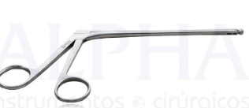
Afastador Senn Miller, 3 garras rombas, 18cm |  | 
Broca Trefina, tipo copo, coletora de osso, 7.0mm |  | 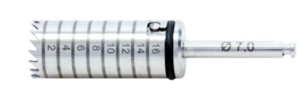
Martelo Willinger, 150g, 23cm
Afastador Kocher-Langenbeck, 25x8mm, 21.5cm
Agulha de Klein, com 4mm, para uso com seringa de 60cml bico longo
Cânula de lipoaspiração, alternado 5 furos, de 5 mmx 30cm |  | 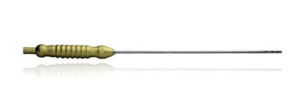
Cânula de lipoaspiração, alternado 5 furos, de 4 mmx 30cm
Cânula de lipoaspiração, alternado 5 furos, de 3,5 mmx 30cm
Cânula para seringa de 60ml, 5mmx30 cm |  | 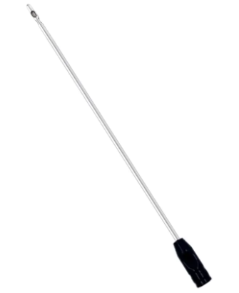
Cânula de seringa de 60ml, 4 MMX30 cm
Cânula de seringa de 60 ml, 3,5 mmx30cm
Cânula de seringa de 60 ml, 4mmx30cm
Gancho de Mama, 15m
Tesoura Snolden, serrilhada, curva, com 15 |  | 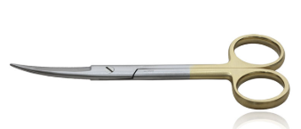
Tesoura Snolden, serrilhada, curva, com 17
Punch Aórtico n° 4.0 mm
Punch Aórtico n° 4.5 mm:
Ponta de aspirador de CEC angulada para adulto |  | 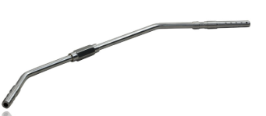
Acessório afastador mamária acoplado. |  | 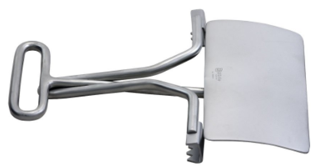
Afastador Dinkhuysen mamária, tamanho adulto
Pinça hemostática Babcock, reta, 30cm
Pinça hemostática Babcock, reta, 35cm
Porta agulha Mayo Hegar, serrilhada, reta, com vídea, 35cm |  | 